Raffineries & importateurs d'or
Raffinerien und Gold-Importeure, denen dringend empfohlen wird, eine Lizenz zu beantragen | Stand 12.05.2014 |  |  | 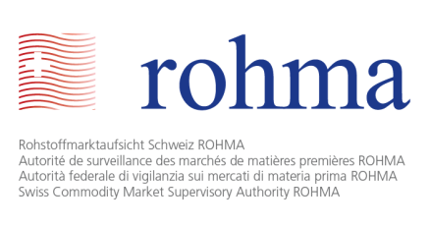
Name | Ort | Umsatz | Kapital (CHF)

Argor - Heraeus SA | Mendrisio | 4'800'000'000 Euros (2011) | 6,369,000
Bohar Swiss Mining SA | Freiburg | n.d | 100,000
Cendres + Métaux SA | Biel | k.A. | 2,800,000
Metalor | Zell | k.A. | 230,000
MKS (Switzerland) SA | Genf | k.A. | 30,000,000
Monetary Institute SA | Genf | k.A. | 105,000
Pamp SA | Castel San Pietro | k.A. | 6,600,000
PX Précinox S.A. | La Chaux-de-Fonds | k.A. | 1,000,000
Swiss Golden Metals Financial SA | Genf | k.A. | 100,000
VAG Investment SA | Genf | k.A. | 4,000,000
Valcambi SA | Balerna | k.A. | 12,000,000
Total Raffinerien und Gold-Importeure, denen dringend empfohlen wird, eine Lizenz zu beantragen | 11

